Planilha1
N.º da emenda | Vereador | Partido | Tema | Destinação | Valor do recurso | Justificativa
1 | Alexandre Sassarão | REDE | Cultura | Associação Laudate | R$ 84,000.00
2 | Bira | MDB | Esporte | Associação Atlética São João Futsal | R$ 20,300.00 | 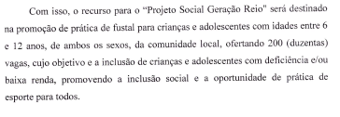
3 | Bira | MDB | Assistência Social | CAMID - Casa de Apoio ao Menor Irmã Dulce | R$ 24,000.00 | 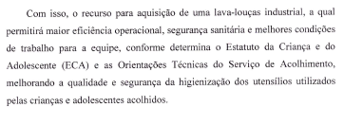
4 | Rui Nova Onda | União Brasil | Assistência Social | Associação Assistencial Ágape | R$ 70,000.00
5 | Luiz Paraki | REDE | Assistência Social | Lar Vicentino São José | R$ 20,000.00
6 | Carioca | Republicanos | Assistência Social | Casa de Caridade Luz Divina Obaluaê | R$ 50,000.00
7 | Aline Luchetta | REDE | Causa Animal | APEF - Associação Pet Feliz de SJBV | R$ 20,000.00 | 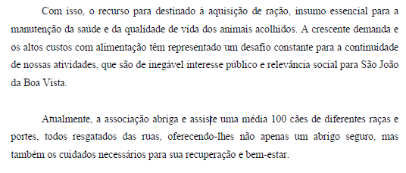
8 | Bira | MDB | Saúde | ADES - Agência de Desenvolvimento Econômico Social | R$ 70,000.00
9 | Aline Luchetta | REDE | Causa Animal | Fundação de Ensino Octávio Bastos | R$ 62,000.00
10 | Leandro Thomazini | PT | Saúde | Centro de Controle de Zoonoses (CCZ) | R$ 13,800.00
11 | Aline Luchetta | REDE | Saúde | ADES - Agência de Desenvolvimento Econômico Social | R$ 70,000.00
12 | Alexandre Sassarão | REDE | Saúde | ADES - Agência de Desenvolvimento Econômico Social | R$ 70,000.00
13 | Carioca | Republicanos | Saúde | ADES - Agência de Desenvolvimento Econômico Social | R$ 70,000.00
14 | Luiz Paraki | REDE | Saúde | ADES - Agência de Desenvolvimento Econômico Social | R$ 70,000.00
15 | Rafael do Mercado | PSD | Saúde | ADES - Agência de Desenvolvimento Econômico Social | R$ 70,000.00
16 | Tomé Tomezinho | PDT | Saúde | ADES - Agência de Desenvolvimento Econômico Social | R$ 35,000.00
17 | Tomé Tomezinho | PDT | Assistência Social | Lar do Pequeno Vicente | R$ 82,000.00
18 | Leandro Thomazini | PT | Saúde | Departamento de Saúde | R$ 113,200.00
19 | Professora Hellen | Podemos | Saúde | Departamento de Saúde | R$ 116,000.00
20 | Tomé Tomezinho | PDT | Saúde | Departamento de Saúde | R$ 62,000.00
21 | Alexandre Sassarão | REDE | Saúde | Departamento de Saúde | R$ 140,000.00
22 | Luiz Paraki | REDE | Saúde | Departamento de Saúde | R$ 20,000.00
23 | Tomé Tomezinho | PDT | Saúde | Departamento de Saúde | R$ 20,000.00
24 | Walquíria Oliveira | Republicanos | Saúde | Departamento de Saúde | R$ 128,000.00 | 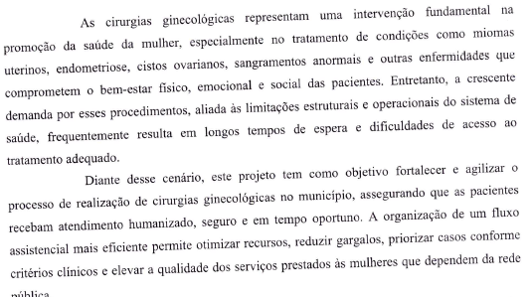
25 | Alexandre Sassarão | REDE | Assistência Social | CAMID - Casa de Apoio ao Menor Irmã Dulce | R$ 4,000.00
26 | Leandro Thomazini | PT | Assistência Social | CAMID - Casa de Apoio ao Menor Irmã Dulce | R$ 13,000.00
27 | Professora Hellen | Podemos | Assistência Social | CAMID - Casa de Apoio ao Menor Irmã Dulce | R$ 12,000.00
28 | Tomé Tomezinho | PDT | Assistência Social | CAMID - Casa de Apoio ao Menor Irmã Dulce | R$ 13,000.00
29 | Walquíria Oliveira | Republicanos | Assistência Social | CAMID - Casa de Apoio ao Menor Irmã Dulce | R$ 12,000.00
30 | Nei da Farmácia | NOVO | Assistência Social | CAMID - Casa de Apoio ao Menor Irmã Dulce | R$ 20,000.00
31 | Alexandre Sassarão | REDE | Assistência Social | Associação São Francisco | R$ 48,000.00
32 | Nei da Farmácia | NOVO | Assistência Social | Lar Vicentino São José | R$ 30,000.00
33 | Nei da Farmácia | NOVO | Assistência Social | APAE | R$ 20,000.00
34 | Luiz Paraki | REDE | Assistência Social | Associação de Educação do Homem de Amanhã | R$ 12,000.00
35 | Luiz Paraki | REDE | Educação | Departamento de Educação | R$ 20,000.00
36 | Alexandre Sassarão | REDE | Educação | Departamento de Educação | R$ 74,000.00
37 | Dr. Sabino | NOVO | Saúde | Santa Casa D. Carolina Malheiros | R$ 140,000.00
38 | Professora Hellen | Podemos | Esporte | Departamento de Esportes | R$ 24,000.00
39 | Rui Nova Onda | União Brasil | Assistência Social | Associação São Francisco | R$ 12,000.00
40 | Nei da Farmácia | NOVO | Assistência Social | Associação São Francisco | R$ 12,000.00
41 | Tomé Tomezinho | PDT | Saúde | APAE | R$ 8,500.00
42 | Bira | MDB | Educação | Associação Filantrópica 12 de Outubro | R$ 37,700.00
43 | Carioca | Republicanos | Educação | Associação Filantrópica 12 de Outubro | R$ 50,000.00
44 | Tomé Tomezinho | PDT | Educação | Associação Filantrópica 12 de Outubro | R$ 10,000.00
45 | Walquíria Oliveira | Republicanos | Assistência Social | Lar Vicentino São José | R$ 12,000.00
46 | Tomé Tomezinho | PDT | Assistência Social | Associação de Educação do Homem de Amanhã | R$ 10,000.00
47 | Rui Nova Onda | União Brasil | Saúde | Departamento de Saúde | R$ 70,000.00
 |  |  |  |  | R$ 2,164,500.00

